Tabelle2
 |  |  |  | Anlage 3
 |  |  |  | Los 1 - Hönow

 |  | Winterdienst auf öffentlichen Anlagen

 |  | Fahrbahnen, Gehwege / Radwege,
 |  | Bushaltestellen, Bahnhofsvorplätze

 |  | in der

 |  | Rennbahngemeinde
 |  | Hoppegarten

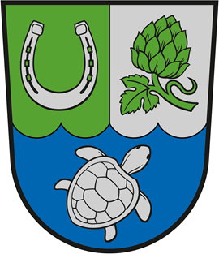

 |  | Einsatztechnik

 |  | Los 1 - Hönow

 |  | Einsatztechnik |  | Anlage 3
 |  | Los 1 - Hönow

Lfd. Nr. | Fahrzeugtyp | Menge | Amtl. Kennzeichen

